inform
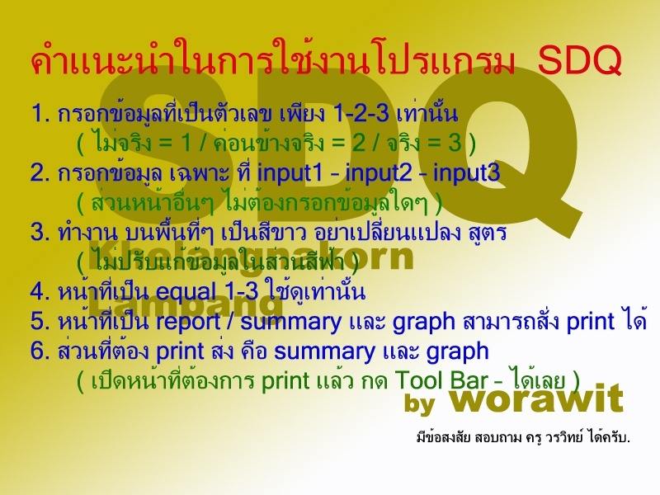

*** Secret = การยกเลิกการป้องกัน เพื่อแก้ไขข้อมูลเป็นกรณีพิเศษพิเศษ กรุณา กด เครื่องมือ/การป้องกัน/ยกเลิกการป้องกัน รหัสผ่าน pop

graph
กราฟแสดงการประเมินพฤติกรรม |  |  | ชั้นมัธยมศึกษาปีที่ 1/4 |  |  |  | ปี 2561 - SDQ
สรุปภาพรวมการประเมิน SDQ 5 ด้าน

 |  | อารมณ์ | ประพฤติ | ไม่อยู่นิ่ง | เพื่อน | สังคม
 | ปกติ | 38 | 41 | 41 | 38 | 36
 | เสิ่ยง | 4 | 1 | 1 | 4 | 6

 | ปกติ | 42
 | เสี่ยง | 0
กราฟสรุป แสดงกลุ่ม ปกติ และ กลุ่มเสี่ยง

ลงชื่อ………..……………………………ผ้รายงาน |  |  |  |  | ลงชื่อ………..……………………………ผู้รายงาน
 | (นายวัชโรทร ทิมแหง) |  |  |  |  | (นางสาวละเอียด บดีรัฐ)
ครู วิทยฐานะ ครุชำนาญการ |  |  |  |  | ครู วิทยฐานะ ครุชำนาญการ

